画面設計
詳細設計書 |  | 名称 | 作成者 | 飯濱 |  | 作成日 | 2021-04-05
 |  | ログイン画面 | 修正者 | 飯濱 | 修正日 |  | 2021-04-05
画面レイアウト

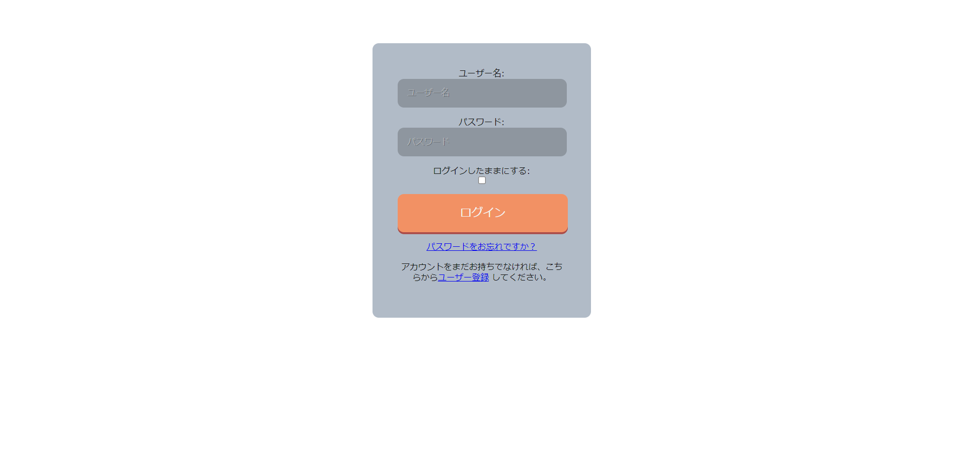

1,

2,

3,

4,
5,

画面概要

・本システムを利用するために、必要なユーザー認証を行い、システムにログインする

画面詳細

1,ログイン情報入力フォーム
 | 利用権限を持つユーザーが、ログインに必要な情報を入力するフォーム

2,ログイン状態継続チェックボックス
 | 本システムの利用が終了した後もログインセッションを保ち、再度利用する際にログインが不要となる状態とするかを指定するチェックボックス

3,ログインボタン
 | 1,ログイン情報入力フォーム で入力された情報をもとに、ユーザー認証を行う

4,パスワード再設定ボタン
 | パスワード再設定画面に遷移する

5,サインアップ画面ボタン
 | サインアップ画面に遷移する

